Inventario
Contra Strike · Inventario visual de assets

Fuente: CAPX v21 · 18/10/2026 · 88 eventos y cuatro capas
74 pruebas de motor y tres trayectorias de misil observadas. Recorrido completo y mezcla final pendientes.
Recursos: | 59

ID | Vista previa o audio | Nombre del asset | Descripción breve | Tipo | Dónde se usa | Objeto o archivo en Construct 2
CS-001 |  | Personaje jugable quieto | Una imagen de reposo. Se muestra al estar apoyado y sin movimiento. | Personaje | Partida | Jugador
CS-002 |  | Personaje jugable caminar | Cinco fotogramas de marcha. El dibujo cambia de orientación según la flecha pulsada. | Personaje | Partida | Jugador
CS-003 |  | Personaje jugable saltar | Cuatro fotogramas para el salto y la caída. El cuerpo físico conserva su tamaño. | Personaje | Partida | Jugador
CS-004 |  | Explorador del menú | Ilustración del explorador de espaldas y con las manos vacías. Es una imagen estática del menú. | Personaje | Menú | CS_Explorador
CS-005 |  | Mapa de la base alienígena | Mapa visual del nivel. Los objetos de colisión del suelo y techo se colocan por separado. | Escenario | Partida | Sprite4
CS-006 | 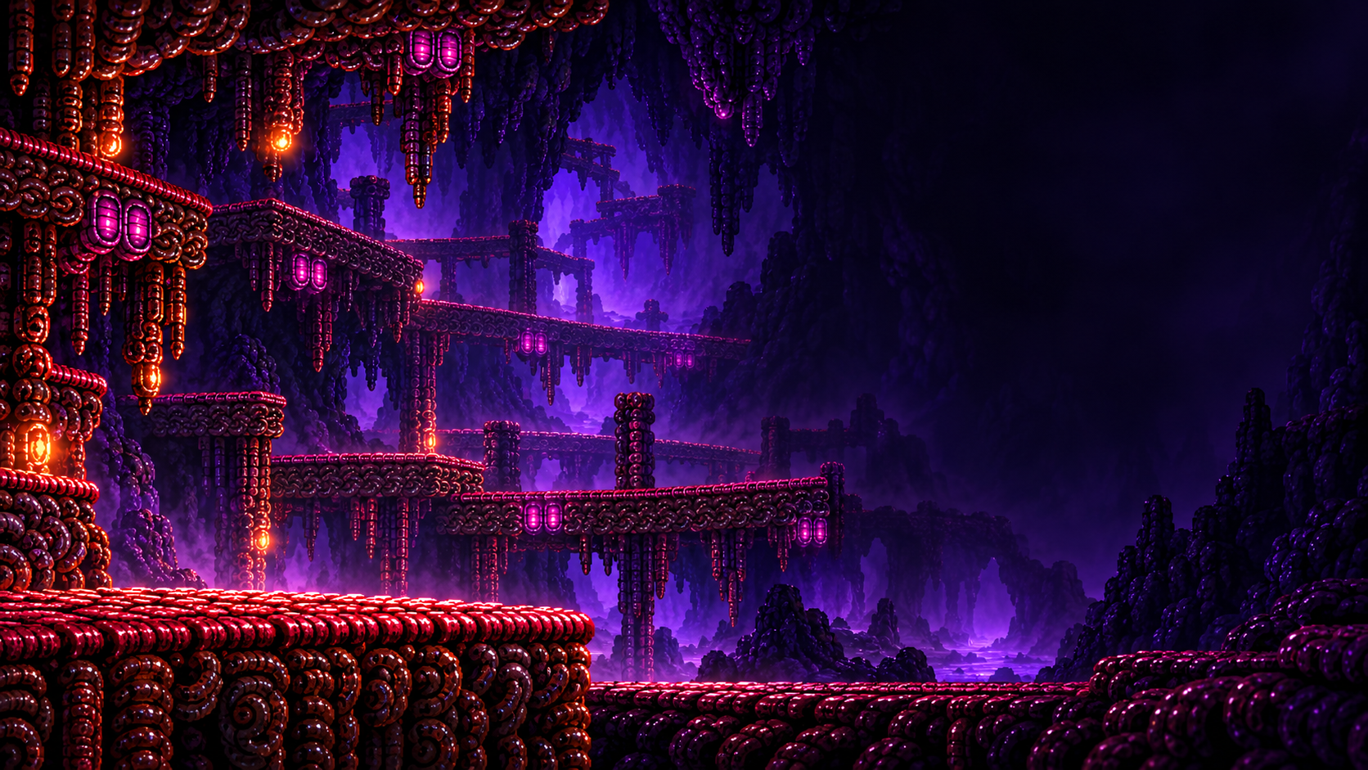 | Fondo del menú | Ilustración alienígena que ambienta la pantalla principal. | Fondo | Menú | CS_Fondo
CS-007 |  | Textura de fondo extendido | Textura repetida detrás del mapa para cubrir la vista de la cámara, incluso arriba y abajo. | Fondo | Partida | CS_FondoVertical
CS-008 |  | Base de botones | Misma base reutilizada para Jugar demo, Cómo jugar, Créditos, Volver, Menú y confirmación. Los rótulos son textos editables. | Interfaz | Menú y partida | CS_Jugar, CS_Como, CS_Creditos, CS_Cerrar, CS_MenuJuego, CS_SalirSi, CS_SalirNo
CS-009 | 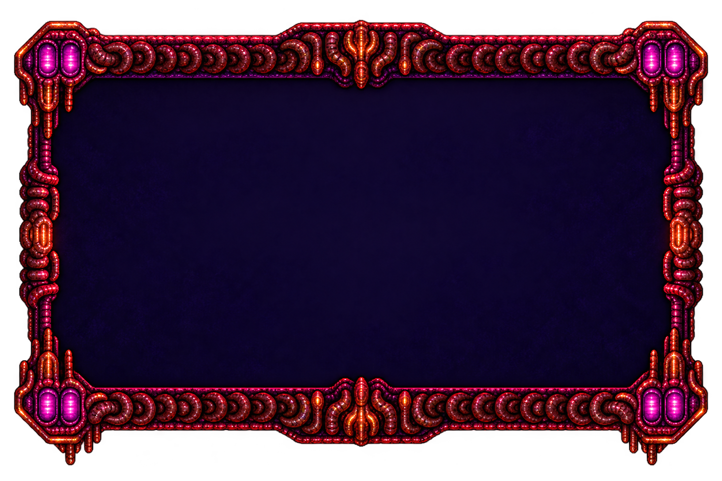 | Panel de información | Fondo compartido por ayuda, créditos y confirmación de salida. Los textos se añaden en Construct 2. | Interfaz | Menú y partida | CS_Panel
CS-010 |  | Título Contra Strike | Título Flow animado: 95 cuadros transparentes, 800×460, 12 FPS. Chispas atenuadas en los bordes y respuesta al cursor. | Identidad | Menú | CS_Titulo
CS-011 |  | Escudo del colegio | Emblema de la institución que aparece en el menú. | Identidad | Menú | CS_Colegio
CS-012 |  | Música del nivel | Música en bucle al entrar a la partida. OGG original en el CAPX; copia M4A de escucha incrustada en Excel. El nombre del archivo la identifica como Contra NES Stage 8. Completar procedencia y créditos. | Audio | Proyecto | Audio
CS-013 |  | Icono de exportación | Recurso incluido para la carga o exportación del proyecto. | Exportación | Proyecto | icon-16.png, icon-32.png, icon-114.png, icon-128.png, icon-256.png
CS-014 |  | Logo de carga | Recurso incluido para la carga o exportación del proyecto. | Exportación | Proyecto | loading-logo.png
CS-015 |  | Formas de colisión y reinicio | Imagen compartida por pisoFijo (Solid), pisoTraspasable (Jumpthru), Techo (Solid) y zonaDeMuerte (reinicio). Sus funciones dependen del objeto, no del dibujo. | Soporte | Soporte del proyecto | pisoFijo, pisoTraspasable, Techo, zonaDeMuerte
CS-016 |  | Fondo original superior | Textura conservada del prototipo. Su instancia actual comienza invisible. | Soporte | Soporte del proyecto | TiledBackground
CS-017 |  | Imagen del prototipo | Recurso conservado del proyecto original; revisar su función antes de reutilizarlo. | Soporte | Soporte del proyecto | Sprite
CS-018 |  | Fondo original inferior | Textura conservada del prototipo. Su instancia actual comienza invisible. | Soporte | Soporte del proyecto | TiledBackground2
CS-019 |  | Cuerpo físico del jugador | Rectángulo invisible con Platform y ScrollTo. Mantiene estable la colisión mientras cambia la animación. | Soporte | Soporte del proyecto | CS_CuerpoJugador
CS-020 |  | Marco de energía | Marco del indicador de tres cargas. | Interfaz | Partida | CS_EnergiaMarco
CS-021 |  | Icono de energía | Identifica la energía del jugador. | Interfaz | Partida | CS_EnergiaIcono
CS-022 |  | Segmentos de energía | Estados lleno, vacío y daño para los tres segmentos del HUD. | Interfaz | Partida | CS_Energia1, CS_Energia2, CS_Energia3
CS-023 | 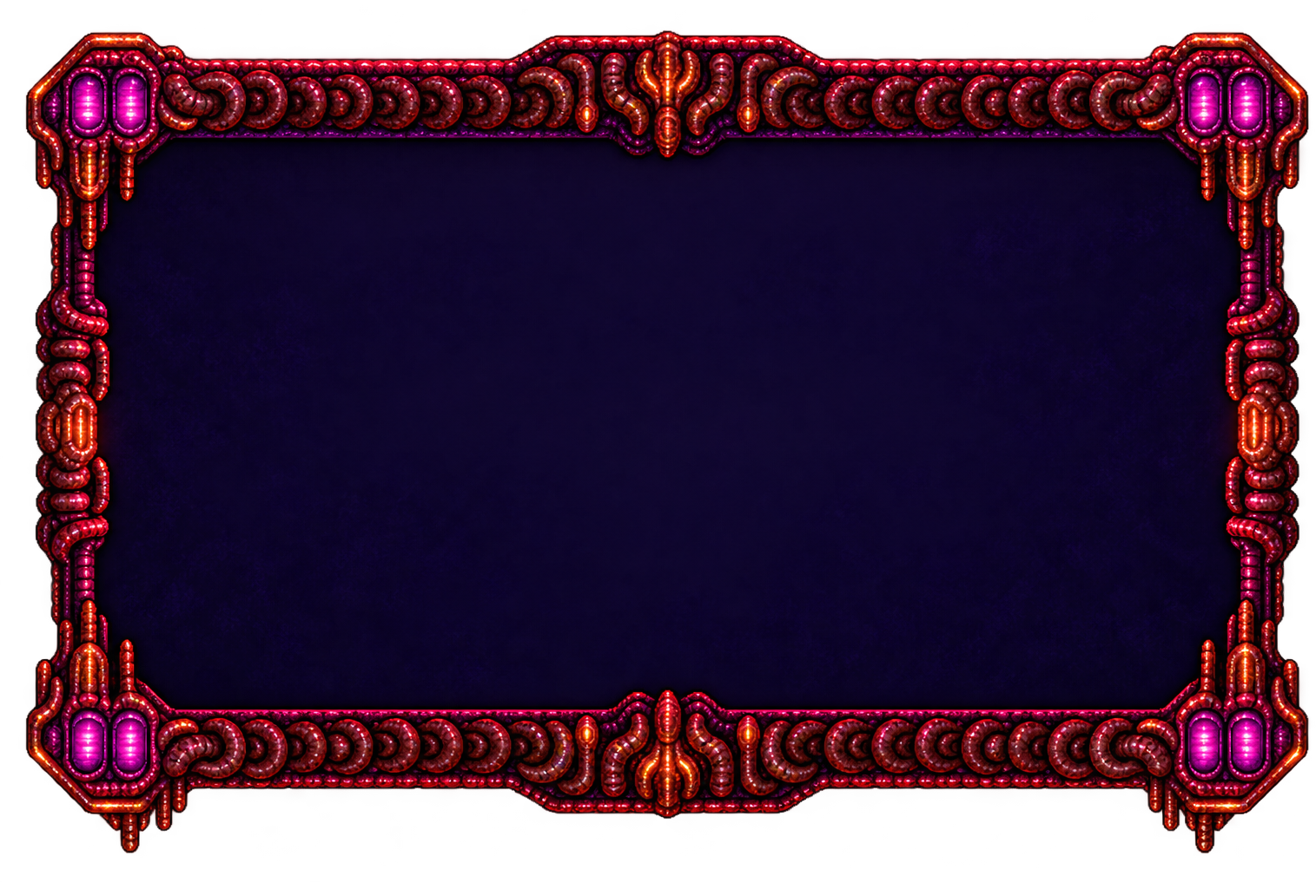 | Panel de resultado | Base de las pantallas de derrota y demo completada. | Interfaz | Partida | CS_DerrotaPanel
CS-024 |  | Botón Reintentar | Reinicia la partida desde la pantalla de resultado. | Interfaz | Partida | CS_Reintentar
CS-025 |  | Botón volver al menú | Regresa al menú desde la pantalla de resultado. | Interfaz | Partida | CS_DerrotaMenu
CS-026 |  | Alien bípedo | Patrulla animada de ocho cuadros; recibe impactos del jugador. | Enemigo | Partida | CS_AlienBipedo
CS-027 |  | Alien corredor | Patrulla animada de doce cuadros; recibe impactos del jugador. | Enemigo | Partida | CS_AlienCorredor
CS-028 |  | Conducto alienígena | Decoración de maquinaria del escenario. | Ambiente | Partida | CS_AmbConducto
CS-029 |  | Ventilación alienígena | Decoración de ventilación del escenario. | Ambiente | Partida | CS_AmbVentila
CS-030 |  | Panel tecnológico | Dispositivo de la base alienígena. | Ambiente | Partida | CS_AmbPanel
CS-031 |  | Luz del dispositivo | Emisión luminosa de maquinaria. | Ambiente | Partida | CS_AmbLuz
CS-032 |  | Cristal luminoso | Decoración con brillo variable. | Ambiente | Partida | CS_AmbCristal
CS-033 |  | Halo violeta | Luz suave alrededor de los cristales. | Ambiente | Partida | CS_AmbHaloVioleta
CS-034 |  | Halo ámbar | Luz cálida de los dispositivos. | Ambiente | Partida | CS_AmbHaloAmbar
CS-035 |  | Chispa ambiental | Partículas de maquinaria. | Ambiente | Partida | CS_AmbChispa
CS-036 |  | Tono de la atmósfera | Coloración suave del nivel. | Ambiente | Partida | CS_AtmTono
CS-037 |  | Bruma lejana | Neblina de fondo tenue. | Ambiente | Partida | CS_AtmBrumaLejos
CS-038 |  | Bruma cercana | Neblina del primer plano; atenuada en la entrada. | Ambiente | Partida | CS_AtmBrumaCerca
CS-039 |  | Motas ambientales | Partículas suspendidas en el nivel. | Ambiente | Partida | CS_AtmMota
CS-040 |  | Penumbra exterior | Oscurece los límites y áreas fuera del mapa. | Ambiente | Partida | CS_PenumbraExterior
CS-041 |  | Jefe mecha | Nueve animaciones, 72 cuadros y 24 puntos de vida. Ciclo de 17 s con avisos, ataques y recuperación. | Enemigo | Partida | CS_Jefe
CS-042 |  | Proyectil del jugador | Disparo con Z; se destruye al tocar terreno o enemigos. | Efecto | Partida | CS_BalaJugador
CS-043 |  | Proyectiles del mecha | Bala, misil de ocho cuadros y rayo. El misil gira con su trayectoria; la llama no forma parte de su colisión. | Efecto | Partida | CS_ProyectilJefe
CS-044 |  | Marco de vida del jefe | Contorno de la barra de vida del mecha. | Interfaz | Partida | CS_JefeMarco
CS-045 |  | Barra de vida del jefe | Relleno proporcional a los 24 puntos de vida. | Interfaz | Partida | CS_JefeBarra
CS-046 |  | Aviso de caída del misil | Marca la posición objetivo antes del lanzamiento. | Interfaz | Partida | CS_MarcaMisil
CS-047 |  | Explosión del misil | 19 cuadros, 1 s y una sola reproducción. Aparece en la superficie real del suelo. Radio de daño inicial: 34 px. | Efecto | Partida | CS_ExplosionMisil
CS-048 | Escuchar en columna H | Disparo del jugador 1 | Al crear CS_BalaJugador; alternar variantes. 0.22 s; mezcla inicial -14 dB. Una reproducción por evento. | Audio | Partida | Escuchar M4A
CS-049 | Escuchar en columna H | Disparo del jugador 2 | Al crear CS_BalaJugador; alternar variantes. 0.22 s; mezcla inicial -14 dB. Una reproducción por evento. | Audio | Partida | Escuchar M4A
CS-050 | Escuchar en columna H | Disparo del jugador 3 | Al crear CS_BalaJugador; alternar variantes. 0.22 s; mezcla inicial -14 dB. Una reproducción por evento. | Audio | Partida | Escuchar M4A
CS-051 | Escuchar en columna H | Lanzamiento del misil | Al crear CS_ProyectilJefe con Tipo=2. 0.7 s; mezcla inicial -10 dB. Una reproducción por evento. | Audio | Partida | Escuchar M4A
CS-052 | Escuchar en columna H | Explosión de impacto | Al crear CS_ExplosionMisil, una sola vez. 1.2 s; mezcla inicial -8 dB. Una reproducción por evento. | Audio | Partida | Escuchar M4A
CS-053 | Escuchar en columna H | Aviso del mecha | Al entrar en una fase de aviso; no Every tick. 0.62 s; mezcla inicial -14 dB. Una reproducción por evento. | Audio | Partida | Escuchar M4A
CS-054 | Escuchar en columna H | Disparo de rayo alienígena | Al crear el rayo Tipo=3. 0.46 s; mezcla inicial -13 dB. Una reproducción por evento. | Audio | Partida | Escuchar M4A
CS-055 | Escuchar en columna H | Daño al jugador | Cuando CS_Energia disminuye; respetar invulnerabilidad. 0.25 s; mezcla inicial -12 dB. Una reproducción por evento. | Audio | Partida | Escuchar M4A
CS-056 | Escuchar en columna H | Cursor del menú | Al entrar sobre un botón; una vez por entrada. 0.08 s; mezcla inicial -22 dB. Una reproducción por evento. | Audio | Menú | Escuchar M4A
CS-057 | Escuchar en columna H | Confirmar opción | Al pulsar Jugar, Reintentar o confirmar. 0.24 s; mezcla inicial -17 dB. Una reproducción por evento. | Audio | Menú | Escuchar M4A
CS-058 | Escuchar en columna H | Demo completada | Al entrar en CS_EstadoEnergia=2, una vez. 1.55 s; mezcla inicial -12 dB. Una reproducción por evento. | Audio | Partida | Escuchar M4A
CS-059 | Escuchar en columna H | Ambiente alienígena tenue | Inicio del nivel, etiqueta ambiente; detener al salir. 10.0 s; mezcla inicial -22 dB. Bucle. | Audio | Partida | Escuchar M4A

